NEFSC.Spring.Alb
Year | Number | Age1 | Age2 | Age3 | Age4 | Age5 | Age6 | Age7 | Age8
1989 | 1957 | 0.083 | 0.668 | 0.159 | 0.043 | 0 | 0.014 | 0 | 0.032
1990 | 2491 | 0.427 | 0.239 | 0.273 | 0.038 | 0.023 | 0 | 0 | 0
1991 | 2847 | 0.679 | 0.221 | 0.059 | 0.037 | 0.005 | 0 | 0 | 0
1992 | 4844 | 0.189 | 0.353 | 0.398 | 0.049 | 0.004 | 0 | 0 | 0.008
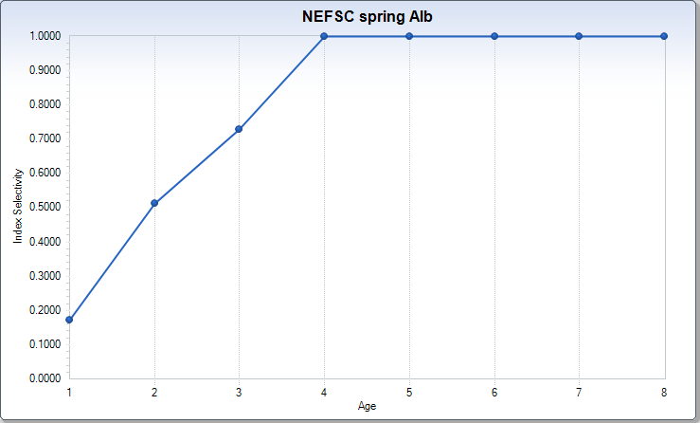
1993 | 4314 | 0.004 | 0.684 | 0.278 | 0.029 | 0.004 | 0 | 0 | 0
1994 | 668 | 0.025 | 0.155 | 0.526 | 0.227 | 0.042 | 0.018 | 0 | 0.006
1995 | 1674 | 0.21 | 0.501 | 0.261 | 0.027 | 0 | 0 | 0 | 0
1996 | 1000 | 0.145 | 0.266 | 0.342 | 0.134 | 0.066 | 0.048 | 0 | 0
1997 | 4452 | 0.017 | 0.67 | 0.247 | 0.057 | 0.009 | 0.001 | 0 | 0
1998 | 1220 | 0 | 0.748 | 0.16 | 0.083 | 0 | 0.007 | 0 | 0.003
1999 | 4242 | 0.4 | 0.103 | 0.29 | 0.177 | 0.016 | 0.014 | 0 | 0
2000 | 7643 | 0.892 | 0.025 | 0.043 | 0.036 | 0.003 | 0 | 0 | 0
2001 | 5326 | 0.046 | 0.717 | 0.212 | 0.025 | 0 | 0 | 0 | 0
2002 | 7108 | 0.224 | 0.155 | 0.384 | 0.216 | 0.016 | 0 | 0.002 | 0.004
2003 | 23343 | 0.009 | 0.486 | 0.301 | 0.157 | 0.043 | 0.003 | 0.001 | 0
2004 | 5607 | 0 | 0.299 | 0.352 | 0.153 | 0.165 | 0.025 | 0 | 0.006
2005 | 4946 | 0.043 | 0.175 | 0.13 | 0.482 | 0.055 | 0.114 | 0 | 0
2006 | 1104 | 0 | 0.227 | 0.186 | 0.291 | 0.202 | 0.068 | 0.026 | 0
2007 | 869 | 0.181 | 0.381 | 0.098 | 0.167 | 0.02 | 0.054 | 0.099 | 0
2008 | 1494 | 0.515 | 0.21 | 0.188 | 0.043 | 0.021 | 0 | 0.023 | 0
2009 | NA | NA | NA | NA | NA | NA | NA | NA | NA
2010 | NA | NA | NA | NA | NA | NA | NA | NA | NA
2011 | NA | NA | NA | NA | NA | NA | NA | NA | NA
2012 | NA | NA | NA | NA | NA | NA | NA | NA | NA
2013 | NA | NA | NA | NA | NA | NA | NA | NA | NA
2014 | NA | NA | NA | NA | NA | NA | NA | NA | NA
2015 | NA | NA | NA | NA | NA | NA | NA | NA | NA
2016 | NA | NA | NA | NA | NA | NA | NA | NA | NA
2017 | NA | NA | NA | NA | NA | NA | NA | NA | NA
2018 | NA | NA | NA | NA | NA | NA | NA | NA | NA
2019 | NA | NA | NA | NA | NA | NA | NA | NA | NA

NEAMAP-Age1.Only
Year | Number
1989 | NA
1990 | NA
1991 | NA
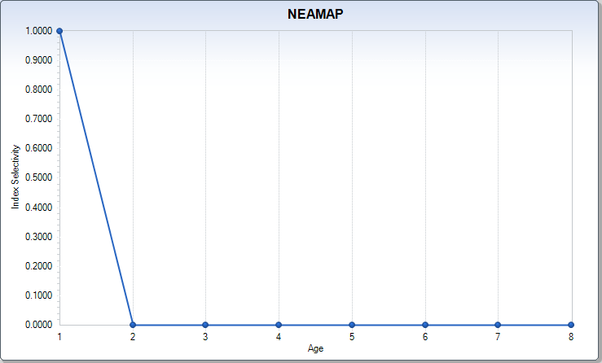
1992 | NA
1993 | NA
1994 | NA
1995 | NA
1996 | NA
1997 | NA
1998 | NA
1999 | NA
2000 | NA
2001 | NA
2002 | NA
2003 | NA
2004 | NA
2005 | NA
2006 | NA
2007 | NA
2008 | 0.092
2009 | 0.09
2010 | 0.08
2011 | 0.033
2012 | 0.11
2013 | 0.067
2014 | 0.04
2015 | 0.084
2016 | 0.061
2017 | 0
2018 | 0.018
2019 | 0.035

NEFSC.Spring.Big
Year | Number | Age1 | Age2 | Age3 | Age4 | Age5 | Age6 | Age7 | Age8
1989 | NA | NA | NA | NA | NA | NA | NA | NA | NA
1990 | NA | NA | NA | NA | NA | NA | NA | NA | NA
1991 | NA | NA | NA | NA | NA | NA | NA | NA | NA
1992 | NA | NA | NA | NA | NA | NA | NA | NA | NA
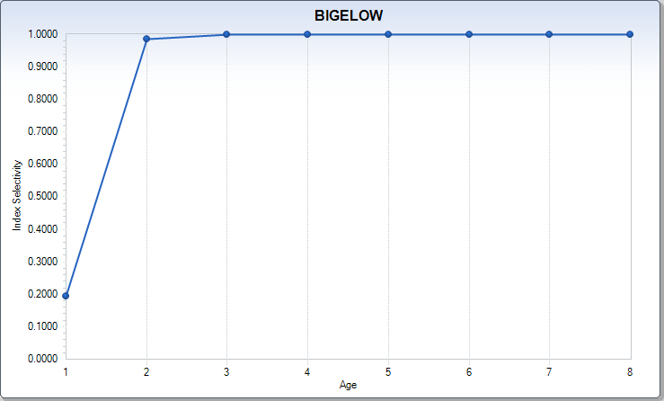
1993 | NA | NA | NA | NA | NA | NA | NA | NA | NA
1994 | NA | NA | NA | NA | NA | NA | NA | NA | NA
1995 | NA | NA | NA | NA | NA | NA | NA | NA | NA
1996 | NA | NA | NA | NA | NA | NA | NA | NA | NA
1997 | NA | NA | NA | NA | NA | NA | NA | NA | NA
1998 | NA | NA | NA | NA | NA | NA | NA | NA | NA
1999 | NA | NA | NA | NA | NA | NA | NA | NA | NA
2000 | NA | NA | NA | NA | NA | NA | NA | NA | NA
2001 | NA | NA | NA | NA | NA | NA | NA | NA | NA
2002 | NA | NA | NA | NA | NA | NA | NA | NA | NA
2003 | NA | NA | NA | NA | NA | NA | NA | NA | NA
2004 | NA | NA | NA | NA | NA | NA | NA | NA | NA
2005 | NA | NA | NA | NA | NA | NA | NA | NA | NA
2006 | NA | NA | NA | NA | NA | NA | NA | NA | NA
2007 | NA | NA | NA | NA | NA | NA | NA | NA | NA
2008 | NA | NA | NA | NA | NA | NA | NA | NA | NA
2009 | 2.87 | 0.16 | 0.55 | 0.21 | 0.08 | 0.01 | 0 | 0 | 0
2010 | 6.9 | 0.26 | 0.24 | 0.26 | 0.17 | 0.04 | 0.01 | 0 | 0.01
2011 | 2.37 | 0.08 | 0.3 | 0.31 | 0.25 | 0.04 | 0.02 | 0 | 0
2012 | 4.25 | 0.45 | 0.25 | 0.15 | 0.08 | 0.05 | 0.01 | 0.01 | 0
2013 | 22.5 | 0.04 | 0.62 | 0.17 | 0.13 | 0.03 | 0.01 | 0 | 0
2014 | 3.05 | 0.05 | 0.53 | 0.35 | 0.03 | 0.04 | 0 | 0 | 0
2015 | 4.63 | 0.12 | 0.18 | 0.31 | 0.3 | 0.05 | 0.01 | 0.01 | 0
2016 | 1.01 | 0.19 | 0.58 | 0.14 | 0 | 0.06 | 0.02 | 0 | 0.02
2017 | 3.8 | 0.15 | 0.62 | 0.17 | 0.02 | 0.01 | 0.03 | 0 | 0
2018 | 15.63 | 0.01 | 0.46 | 0.41 | 0.12 | 0 | 0 | 0 | 0
2019 | 4.09 | 0.032 | 0.272 | 0.546 | 0.11 | 0.029 | 0 | 0.004 | 0.007

